关系图
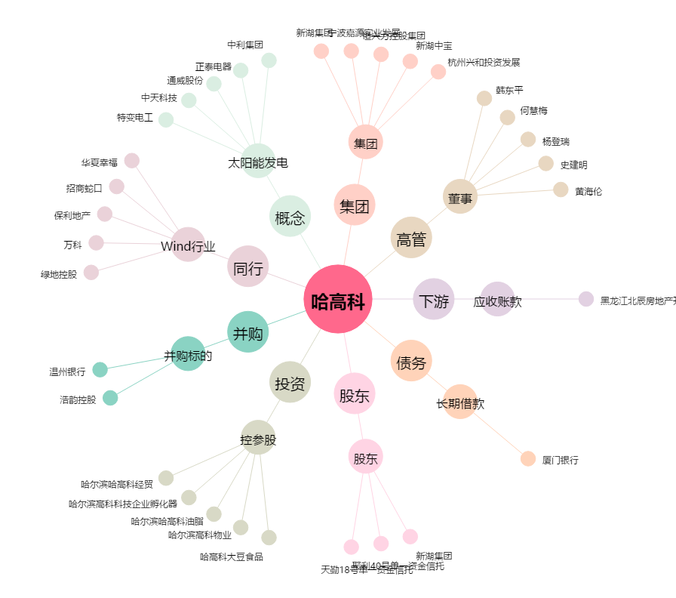
哈高科[600095.SH] - 关系概览图

